決裁区分
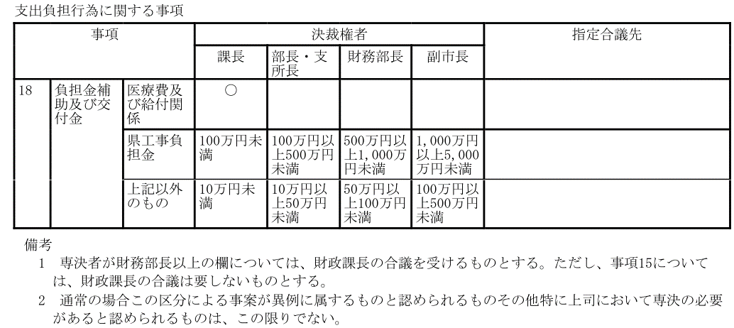

様式3(選定)
様式第３号（第２条関係）
 |  |  |  |  | 8平農整第 -2 号 |  | 印刷選択画面
 |  |  |  |  |  | 0 | 【データシート】

0
Test地区
地区代表 様

 |  |  |  | 平戸市長 松尾 有嗣

平戸市農業農村整備事業選定通知書

明治３３年１月０日付けで申請があった平戸市農業農村整備事業について、事業の選定を決定したので通知する。

記

１ 地 区 名 |  | Test地区

 |  | 【事業名】 | 農道整備事業

 |  | 【施工場所】 | 0

 |  | 【事業概要】 | 0

 |  | 【補助予定額】 | 金 0円
 |  |  | 請負：事業費0円の70%以内=0円
 |  |  | (請負の場合 1,400,000円上限)
 |  | 【予定工期】 | 明治33年1月0日 から 明治33年1月0日 まで

２ そ の 他
 | ※この通知は事業の選定通知であり、補助金の交付決定ではありません。事業の着手は補助金交付決定通知の後にお願いします。

 | ※事業実施に際して、補助金交付決定額以上の補助はできません。申請者の負担となりますのでご注意ください。

 | ※やむを得ない事情により事業を中止・廃止する場合もその旨ご連絡ください。

問合せ先
平戸市役所 農林水産部
農林整備課 農林整備班(直通22-9150)
諸藤 (ﾓﾛﾌｼﾞ) (内線2265)

位置図
Test地区 事業位置図
 | 印刷選択画面
 | 【データシート】

施工個所

Co計算表
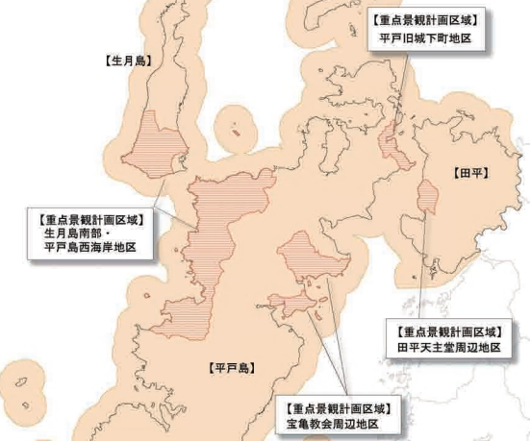
 |  |  |  |  |  |  |  |  |  |  |  |  | 2 | 3 | 4 | 5 | 6 | 7 | 8 | 9 | 10 | 11 | 12 | 13 | 14 | 15
 |  |  |  |  |  |  |  |  |  |  |  |  |  |  | 生コン 18-8-40（BB) | 生コン 18-8-40（BB) 色粉(黒)3%配合 | 生コン 18-8-20（BB) | 生コン 18-8-20（BB) 色粉(黒)3%配合 | 生コン 小型車割増 | 生コン 少量割増 ※2t車指定 | 拘束待機割増 (度島地区のみ) | 切込砕石 0-40 | 栗石 | 砂 | 再生 ｸﾗｯｼｬｰﾗﾝ | 山砂利
 |  |  |  |  |  |  |  |  |  |  | 印刷選択画面 | 10 | 平戸北部 |  | 26,600 | － | 26,600 | － | 3,000 | 2,000 | － | 5,400 | 6,800 | 7,800 | 5,300 | 4,600
 |  |  |  |  |  |  |  |  |  |  | 【データシート】 | 11 | 平戸北部 | 【景観地区】 | － | 32,600 | － | 32,600 | 3,000 | 2,000 |  | 5,400 | 6,800 | 7,800 | 5,300 | 4,600
 |  |  |  |  |  |  |  |  |  |  |  | 12 | 平戸中部 |  | 26,600 | － | 26,600 | － | 3,000 | 2,000 | － | 5,400 | 6,800 | 7,800 | 5,300 | 4,600
 |  |  |  |  | 地区コード |  |  |  |  |  |  | 13 | 平戸中部 | 【景観地区】 | － | 32,600 | － | 32,600 | 3,000 | 2,000 |  | 5,400 | 6,800 | 7,800 | 5,300 | 4,600
 |  |  |  |  | 10 |  |  |  |  |  |  | 14 | 平戸南部 |  | 26,600 | － | 26,600 | － | 3,000 | 2,000 | － | 5,400 | 6,800 | 7,800 | 5,300 | 4,600
 |  |  |  |  |  |  |  |  |  |  |  | 20 | 度島 |  | 27,600 | － | 27,600 | － | 3,000 | 2,000 | 3,000 | 6,200 | 7,600 | 8,600 | 6,100 | 5,400
 |  |  |  |  |  |  |  |  |  |  |  | 30 | 田平 |  | 26,600 | － | 26,600 | － | 3,000 | 2,000 | － | 5,400 | 6,800 | 7,800 | 5,300 | 4,600
【地区名】 |  |  |  |  |  |  |  |  |  |  |  | 31 | 田平 | 【景観地区】 | － | 32,600 | － | 32,600 | 3,000 | 2,000 | － | 5,400 | 6,800 | 7,800 | 5,300 | 4,600
Test地区 |  |  | ※この表を生コン会社に渡して、材料を注文してください。 |  |  |  |  |  |  |  |  | 40 | 生月 |  | 27,600 | － | 27,600 | － | 3,000 | 2,000 | － | 6,200 | 7,600 | 8,600 | 6,100 | 5,400
 |  |  |  |  |  |  |  |  |  |  |  | 41 | 生月 | 【景観地区】 | － | 33,600 | － | 33,600 | 3,000 | 2,000 | － | 6,200 | 7,600 | 8,600 | 6,100 | 5,400
 |  |  |  |  |  |  | 作成：平戸市 農林整備課 |  |  |  |  | 50 | 大島 |  | 30,200 | － | 30,200 | － | 3,000 | 2,000 | － | － | 8,000 | 7,000 | 7,000 | －

資材 | 単位 | 数量 | 単価 | 金額 | 備考 | ①生コン |  |  |  |  |  |  |  |  |  |  |  |  |  |  |  |  |  |  | 0～40
生コン 18-8-40（BB) | ㎥ | 0.0 | 0 | 0 |  |  | 延長 | 幅 | 厚み | 必要量
生コン 18-8-40（BB)色粉(黒)3%配合 | ㎥ | 0.0 | 0 | 0 |  |  |  |  |  | 0.00m3 |  |  |  |  | 【参考】石材（350ｍｍ内外）19,000 1m3/当り
生コン 18-8-20（BB) | ㎥ | 0.0 | 0 | 0 |  |  |  |  | ≒ | 0.0m3
生コン 18-8-20（BB)色粉(黒)3%配合 | ㎥ | 0.0 | 0 | 0 |  | ②小型車台数
生コン 小型車割増 | 台 | 0 | 0 | 0 |  |  | 0 | ≒ | 0台
生コン 少量割増 ※2t車指定 | 台 | 0 | 0 | 0
拘束待機割増 (度島地区のみ) | 台 | 0 | 0 | 0 |  |  | (普通ｺﾝｸﾘｰﾄ) 2.3t/m3前後 → 2t車積載 約0.8㎥
再生ｸﾗｯｼｬｰﾗﾝ | ㎥ | 0.0 | 0 | 0
栗石 | ㎥ | 0.0 | 0 | 0 |  | ③再生ｸﾗｯｼｬｰﾗﾝ（調整用）
砂 | ㎥ | 0.0 | 0 | 0 |  |  | 延長 | 幅 | 厚み | 必要量
切込砕石0-40 | ㎥ | 0.0 | 0 | 0 |  |  |  |  |  | 0.00m3
 |  |  | 小計 | 0 |  |  |  |  | ≒ | 0.0m3
 |  |  | 消費税10％ | 0 |  | ④栗石
 |  |  | 合計 | 0 |  |  | 延長 | 幅 | 厚み | 必要量
 |  |  |  |  |  |  |  |  |  | 0.00m3
 |  |  |  |  |  |  |  |  | ≒ | 0.0m3
 |  |  |  |  |  | ⑤砂（調整用）
 |  |  |  |  |  |  | 延長 | 幅 | 厚み | 必要量
 |  |  |  |  |  |  |  |  |  | 0.00m3
 |  |  |  |  |  |  |  |  | ≒ | 0.0m3

(旧) 検査調書
 |  |  |  |  |  |  | 検査調書
 |  |  |  |  |  |  |  |  |  |  |  |  |  |  |  |  |  |  |  |  |  |  | 印刷選択画面
 |  |  |  |  |  |  |  |  |  |  |  |  |  |  |  |  |  |  |  |  |  |  | 【データシート】
報告区分 | 課 長 |  | 参事 |  |  | 総務班長 | 農林整備班係長 |  | 課 員

 |  |  |  |  |  |  |  |  |  |  |  |  |  |  | 0 |  |  |  |  |  | 作 成

 |  | 次のとおり平戸市農業農村整備事業の検査をしたので報告いたします。 |  |  |  |  |  |  |  |  |  | 検査員 |  |  |  |  | 農林整備課参事兼班長
㊞
 |  |  |  |  |  |  |  |  |  |  |  |  | 氏 名 |  |  |  |  | 神田 友宏

補助事業名 |  |  |  | Test地区 農道整備事業 |  |  |  |  |  | 検査期日及び回次 |  |  |  | 0 |  |  |  |  |  | 第１回

施行場所 |  |  |  |  | 0 |  |  |  |  | 完成 |  |  |  | 0 |  |  |  |  |  | １００ |  | ％

交付決定日 (変更交付決定日) |  |  |  | 0 |  |  |  |  |  | 総事業費 |  |  |  |  | 金 |  | 0 |  |  |  | 円也

交付決定額 |  |  |  | 金 | 0 |  |  | 円也 |  |  |  |  |  |  | 金 |  | 0 |  |  |  | 円也
 |  |  |  |  |  |  |  |  |  | 支 出 済 額
申請者 |  |  |  |  |  |  |  |  |  | （ | うち前金払額 |  | ） | ( | 金 |  | 0 |  |  |  | 円也）
 |  |  |  |  | 0
 |  |  |  |  | Test地区 |  |  |  |  | 補助金支出（予定）額 |  |  |  |  | 金 |  | 0 |  |  |  | 円也
 |  |  |  |  |  | 地区代表
 |  |  |  |  |  |  |  |  |  | 負担（予定）額 |  |  |  |  | 金 |  | 0 |  |  |  | 円也
工期
 |  |  |  | 自 |  | 0 |  |  |  | 支 出 科 目 |  |  |  | (款 ) |  |  | （ 項 ） |  | （ 目 ） |  | （ 節 ）
 |  |  |  | 至 |  | 0 |  |  |  |  |  |  |  | 6 |  |  | 1 |  | 5 |  | 18
㊞
工事概要 及び概評 |  |  |  |  |  |  |  |  |  | 立会人職氏名 |  |  |  |  | 農林整備課主任技師 諸藤 秀法

 |  |  |  |  |  |  |  |  |  | 整 備 を 命 じ た事項 |  |  |  |  | な | し

 |  |  |  | 工事の完了を確認し竣工と認める。 |  |  |  |  |  | 整備完了（予定）期日 |  |  |  | 令和 年 月 日

 |  |  |  | 材料寸法ともに適切であり竣工と認める。

